List
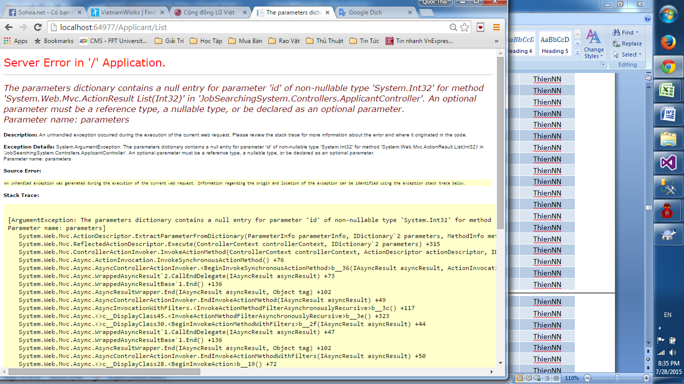

Không vào được applicant list dù đã đăng nhập bằng role recruiter

